調查目的與收件資訊
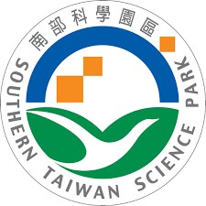 | 南部科學園區管理局 114年度南科園區廠商 節水節能輔導委辦計畫 | 【800 kW以下用戶】 能源使用現況調查問卷
壹、問卷調查目的
國家科學及技術委員會南部科學園區管理局，為達成未來國內製造產業能走向高質化及低碳化發展，將針對園區內廠家進行廠區能源使用現況調查及相關輔導工作，以提升能源使用效率。114年度委託國立成功大學進行南部科學園區廠商節水節能輔導計畫，調查園區廠商節能措施與用電狀況，特設計本問卷調查表。
本問卷內容僅供南部科學園區管理局未來推動相關工作之依據，資訊無外流之虞，敬請 貴廠撥冗協助填寫。
貳、問卷調查內容
(一)人員與工廠基本資料
(二)用電資本資料
(三)廠房用電設備現況
(四)800 kW以上用戶，敬請檢附能源局申報資料。
參、問卷回收方式
敬請 撥冗填寫114年度南科園區用電調查問卷後，於2025年10月3日前以E-mail方式回覆，以利後續資料處理及輔導工作推動。(原收件日為2025年5月31日，展延收件日至2025年10月3日前。)
肆、問卷收件及洽詢窗口資訊
【問卷收件窗口】
問卷收件窗口：黃緯程 博士 問卷收件E-mail信箱(1)：grissomh8423@gmail.com 問卷收件E-mail信箱(2)：z10003034@ncku.edu.tw
【計畫事務洽詢窗口】
計畫事務洽詢窗口：石育政 研究助理 洽詢電話：(06)208-1469 E-mail信箱：z10809100@ncku.edu.tw

